Sheet1
序号 | 产品 | 3张高清图 （整机图、细节图、现场应用图或车间生产图） |  |  | 1个典型应用场景，可用于产品详情页。 | 6个真实项目案例 | 相关证书和报告，包括：ISO、CESI、CE、UL、CQC 及其他相关认证。 第三方检测报告（SGS，TUV等）等 | 工厂资料（请提供厂区图、车间图、主要生产设备清单、检测设备清单、产能数据）
1 | 油浸式变压器（配变） | 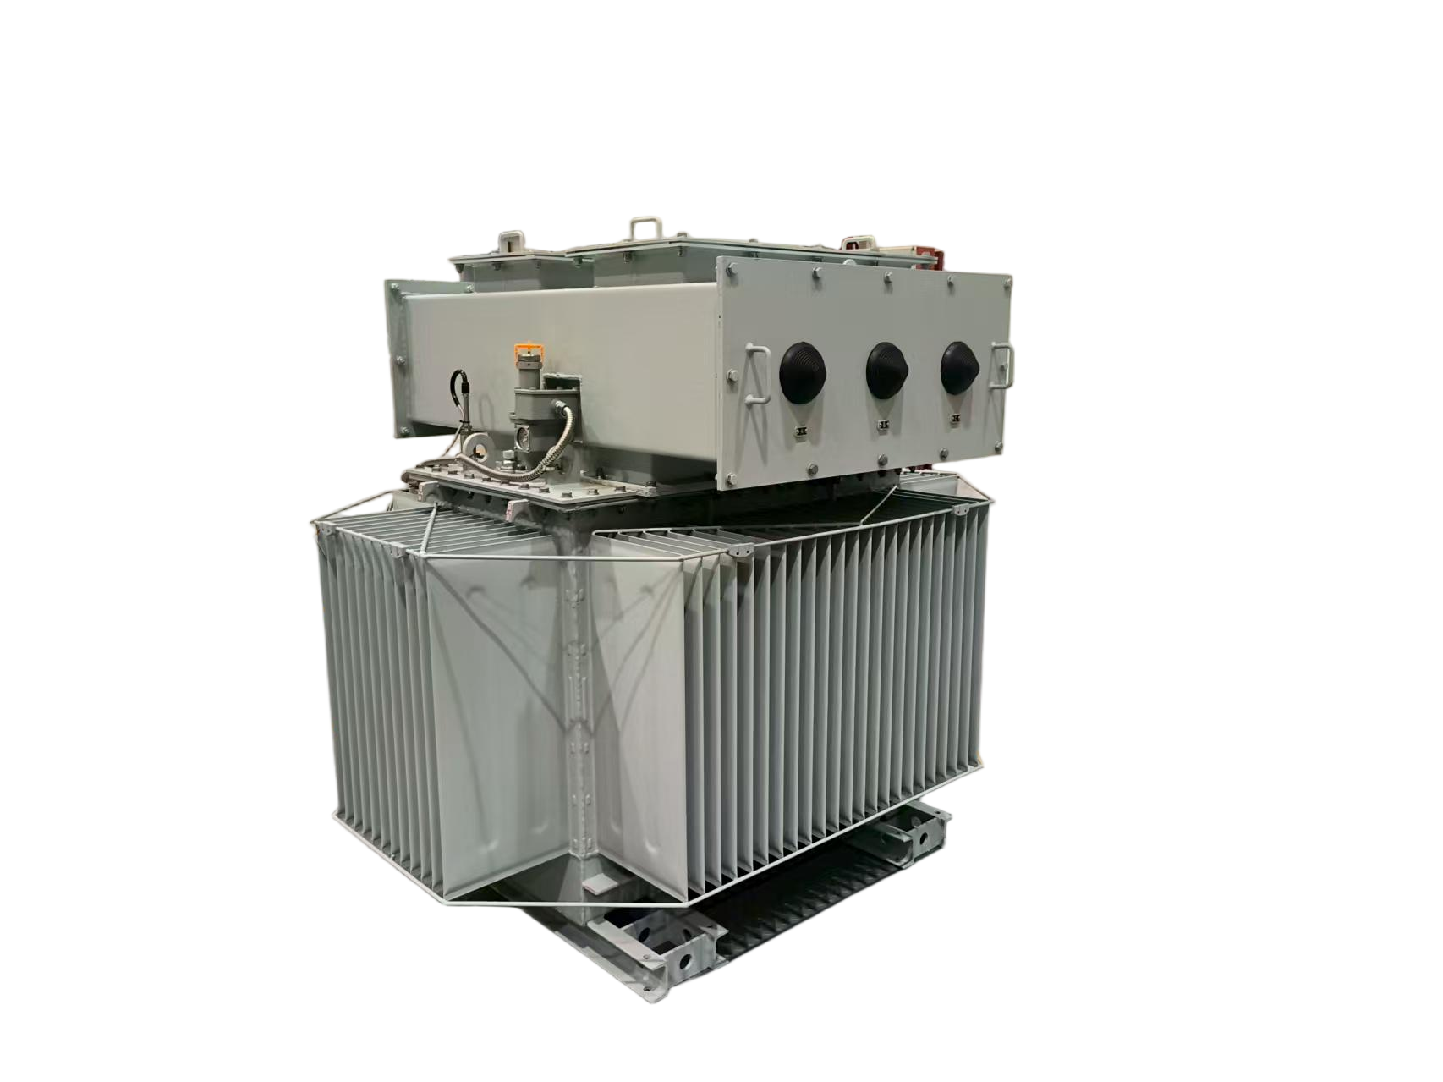 | 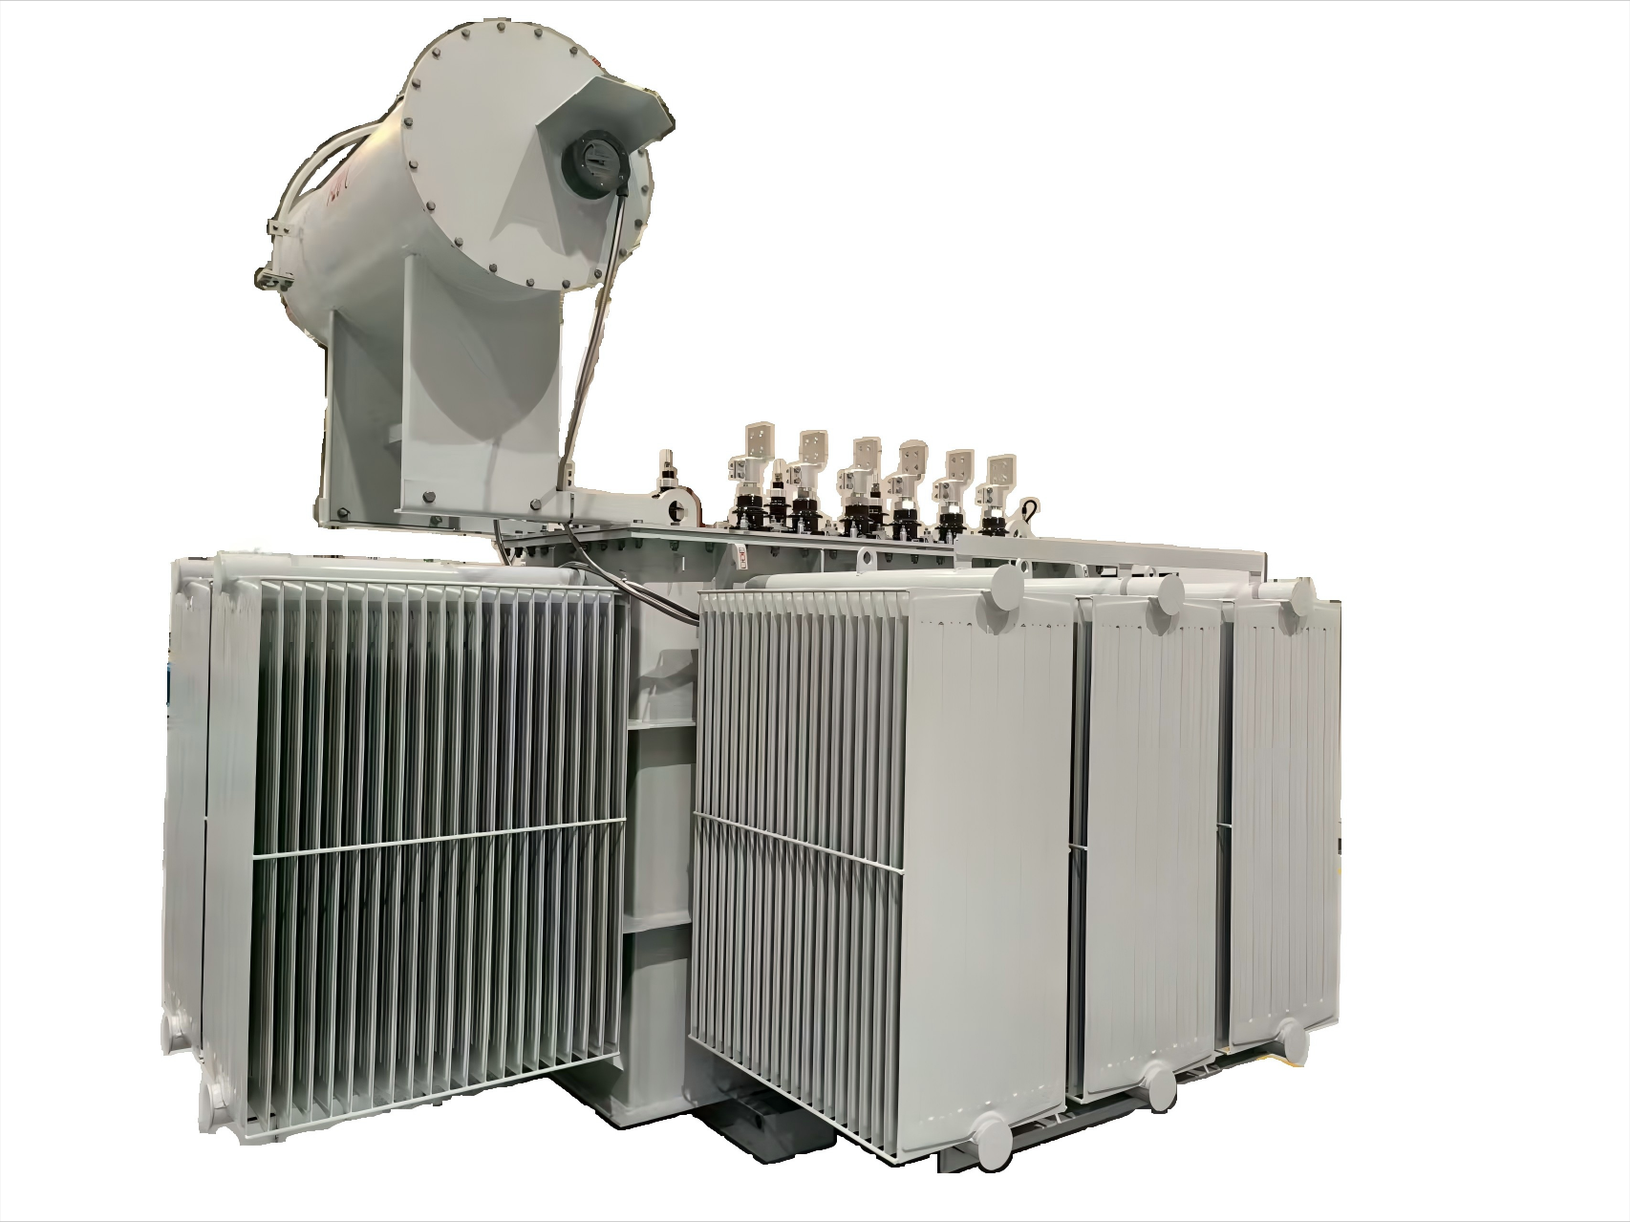 | 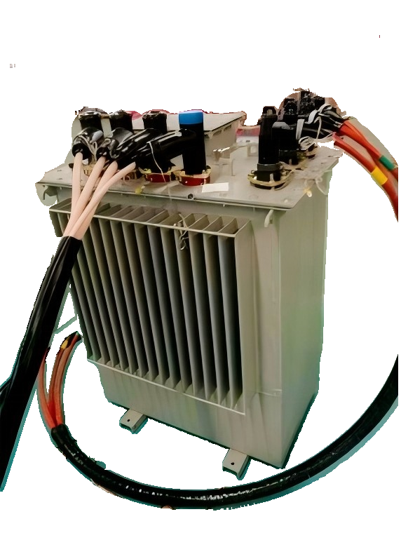 | 型号规格​：S（B）20（22 ）系列配电变压器 核心参数​：最大设计生产容量4000kVA​ 节能高效：达 GB20052 一级能效标准，低耗环保​ 低噪运行：噪音≤50dB，优于国标及 IEC 标准​ 产品特点：引进欧洲EFACEC公司的技术基础上，开发的免维护产品。解决变压器油因热胀冷缩引起与外界空气接触造成的油氧化、水分增加的问题​ 应用场景：适用于传统工业、电力传输等场景，满足高能耗场所节能需求，适配对噪音敏感的办公 / 居民区，助力配电系统智能化管理与高效运维。 | 1、TAYNINHCEMENTMILLINGPLANT2 2、内坑一期变压器项目 3、万华宁波450变电所一级能效变压器 4、SCC CEMENT PLANT 6000 TPD CEME 5、Yamama 6000TPD Clinker Plant Project 6、万华化学海阳二期三期配电项目 | 📄50683807_0001_20250713144908_extsigned 📄50683814_0001_20250713144956_extsigned 📄CN25NEY4 001_Test report_extsigned 📄CN2532PX 001_Test report_extsigned 📄IEC-CN25IM0T 001_Test report_extsigned 📄IEC-CN25ZJN4 001_Test report_extsigned 📄电子签CE-能效 - CN25NEY4 001_extsigned 📄电子签CE-能效 - CN2532PX 001_extsigned |  | 📄2026年生产设备台账（新）
2 | 油浸式变压器（220kv、110kv主变） |  |  |  |  | 1.巴基斯坦 BCL Hattar Line 2 7200 TPD CEMENT PLANT 2.尼日利亚大西洋工业园132KV变电站项目 3.越南LONG SON COMPANY CEMENT GRINDI 4.出口阿联酋Methanol Dayyer移动变电站项目 5.山东肥城百兆瓦级先进压缩空气储能电站（二期工程）项目 6.西安市地铁8号线、10号线一期、15号线一期工程新建主变电站 | 📄SFZ-150000-132 型式试验报告（21M2079-S）（英文版） 📄SSZ20-240000-220型式试验报告（21M0905-S） 📄SSZ22-240000-220-NX1 型式试验报告（23M1317-S） 📄SZ22-50000-110-NX1 型式试验报告（21M2078-S）（英文版）
3 | 干式变压器（SCB环氧浇注干式） |  |  |  |  | 1.银川市充电桩基础建设项目二期二标段 2.百宏锦纶（加弹车间一期）干变项目 3.漳州市医院 4.安徽信义光伏玻璃有限公司项目BA~D线 5.福建省瑞安电力建设工程有限公司 6.镇江楚能干变框架 | 📄SCB18-1000-10-NX1 试验报告26N0284-S 📄SCB18-2500-10试验报告26N0286-S
4 | 欧式变压器 | 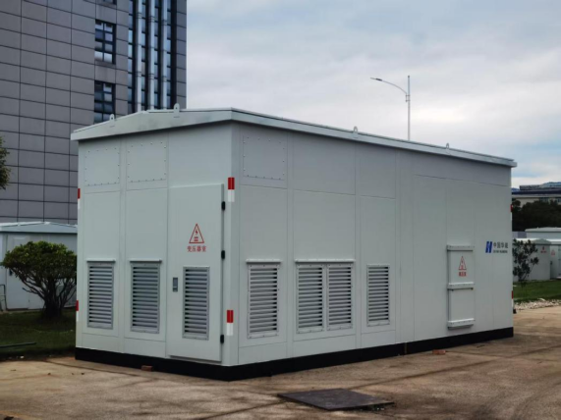 | 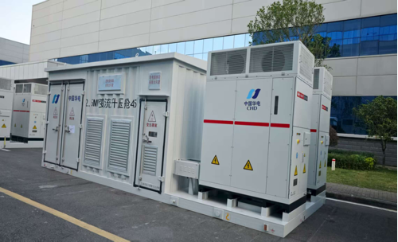 | 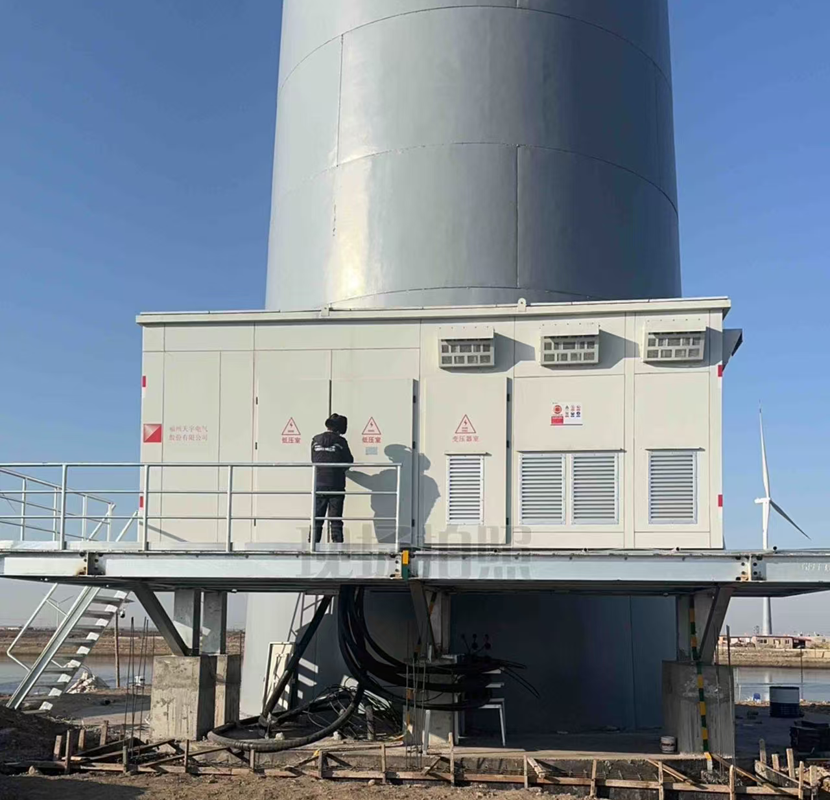 | 35kV及以下欧式箱变作为电力系统的重要设备，其一次侧额定电压可覆盖6、12、35kV，二次侧额定电压可覆盖400、690、800、1140V，最大容量可做到12500kVA。集升/降压、保护、状态监测、数据采集、远程操作功能于一体，组合方案灵活、安装方便，广泛应用于风力发电、光伏发电、储能系统、城市配电等输变电场所，提供高质量的电力供应。配套干式变压器，无漏油污染风险，对环境友好，特别适用于水源保护区、农田、景区等生态敏感区域。该产品已成功应用于华能乐亭125MW风电项目，在沿海复杂环境下稳定运行，充分验证了欧式箱变在新能源场景中的可靠性与适应性。 | 1.华润电力老河口130MW风电项目 2.山东日照200WM储能项目 3.华能围场200MW风电项目 4.银川充电桩项目 5.三峡江苏泰州海陵100MW渔光互补项目 6.华能乐亭125MW风电项目 | 📄35kV欧变试验报告（YB-40.5-6300-35)23XB0121-S 📄35kV欧变试验报告【YB-40.5-10000】26XB0130-S 📄35kV欧变试验报告【YB-40.5-12500】26XB0131-S | 📄智能开关车间-工艺施工图(1) | 📄干变研发及测试实验设备台账
 |  | 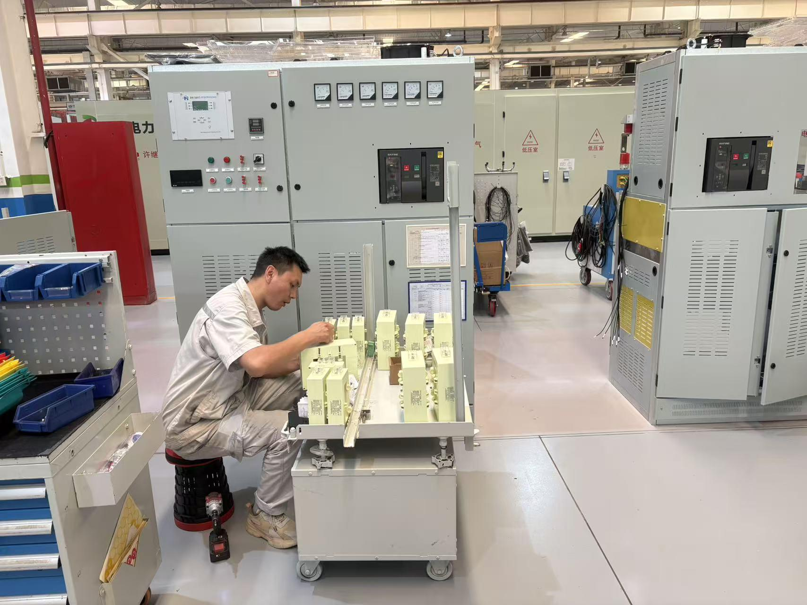 | 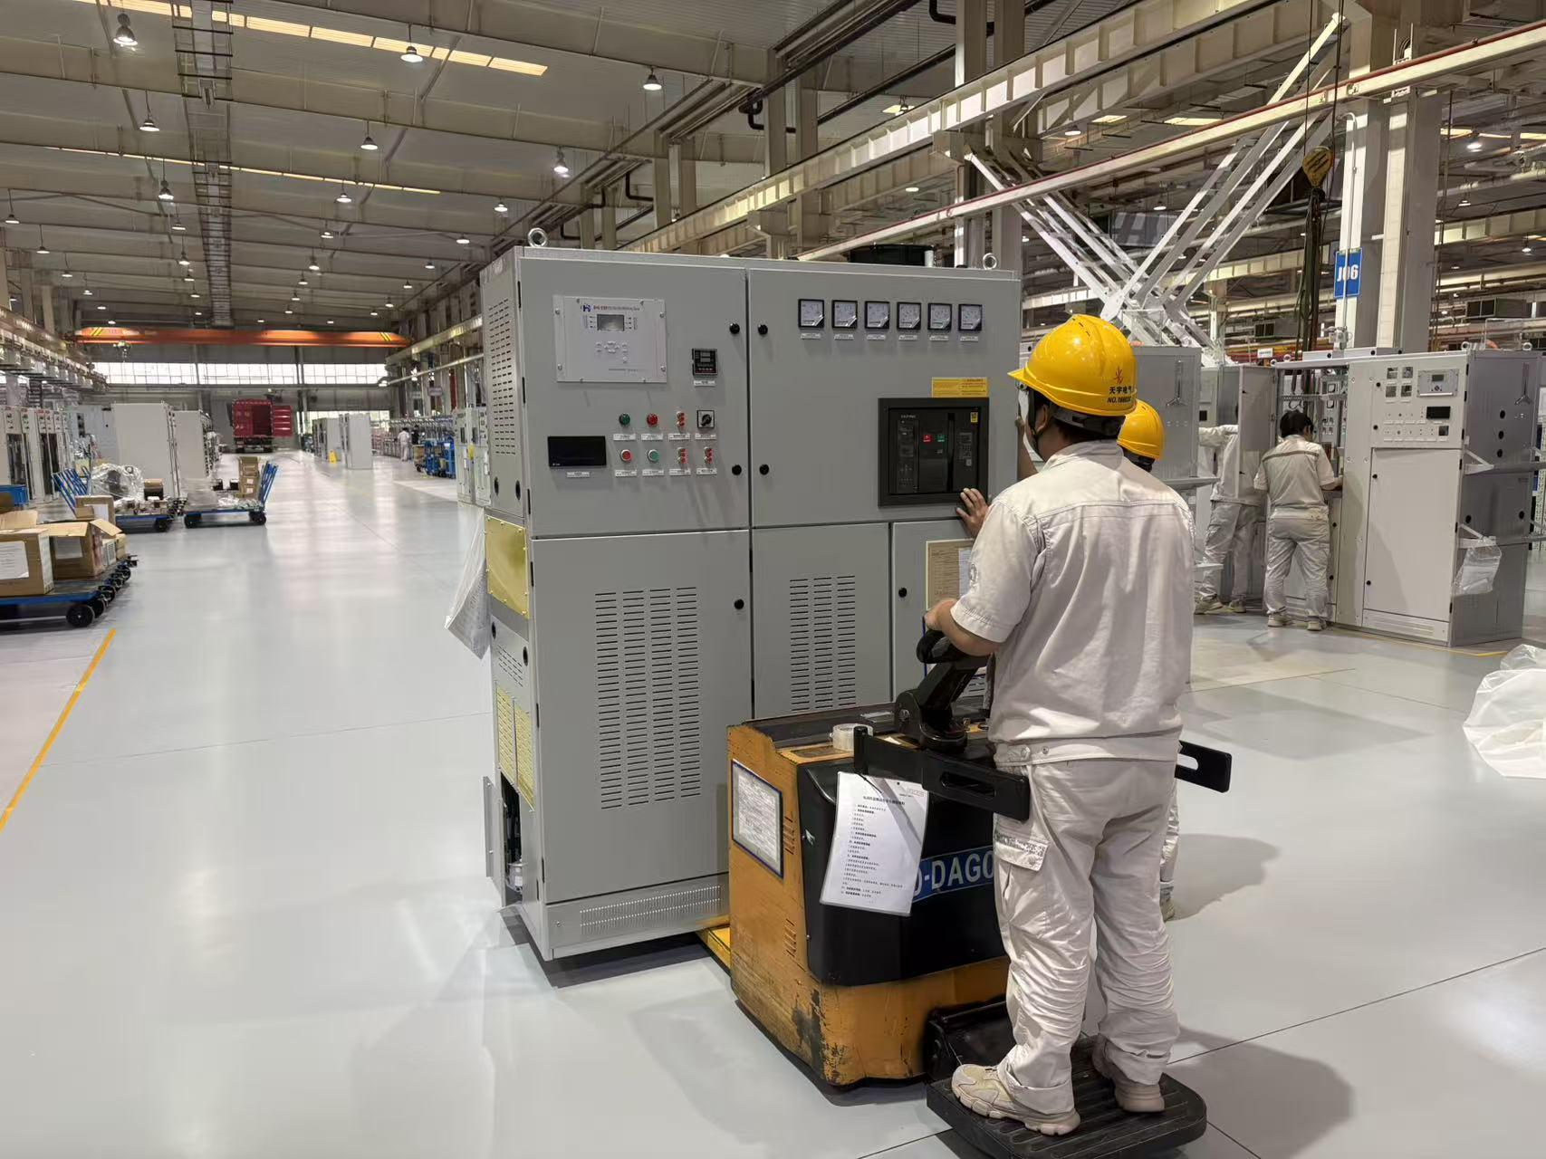 | 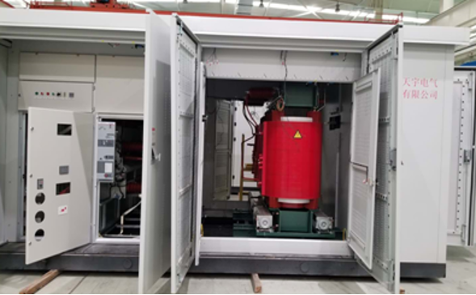 |  |  |  | 📄设备台账（基础) | 📄配变设备清单(1)
5 | 华式变压器 | 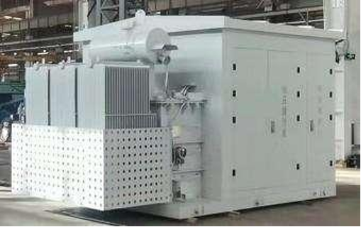 | 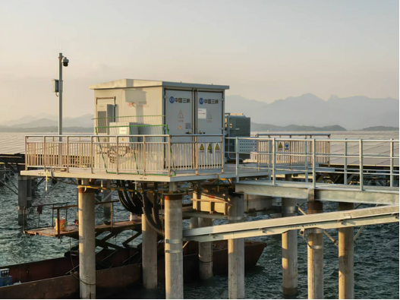 | 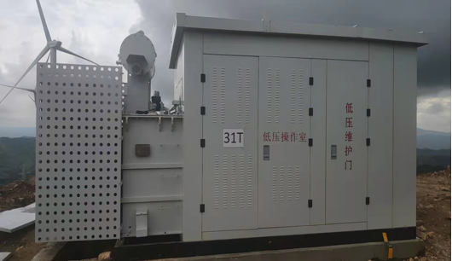 | 35kV及以下华式箱变作为电力系统的重要设备，是公众可接近的户外预装式变电站，其一次侧额定电压可覆盖6、12、35kV，二次侧额定电压可覆盖400、540、690、800、950、1140V，最大容量可做到15000kVA。集升/降压、保护、状态监测、数据采集、远程操作功能于一体，具备防护等级高、适应性强、占地面积小、安装方便等特点，广泛应用于风力发电、光伏发电、储能系统、城市配电等输变电场所，提供高质量的电力供应。该产品已成功应用于三峡集团东山杏陈180MW海上光伏电站项目——全国首个高风速条件下的海上光伏电站，在强风、高湿、盐雾腐蚀的严苛海洋环境中稳定运行，充分验证了华式箱变在复杂恶劣工况下的高可靠性与环境适应性。 | 1.云南昭通小寨350MW光伏项目 2.三峡东山杏陈180MW海上光伏项目 3.赞比亚SUNSHARENAMBALA 100MW光伏项目 4.上海临港500MW海上光伏项目 5.CMOC刚果（金）矿区500MW光伏项目 6.鲁能若羌2GW光伏发电项目 | 📄35kV华变试验报告【YB-40.5-10000】26XB0129-S 📄35kV华变试验报告【YB口-40.5-1.14-12500 (GY)】 | 📄2026年生产设备台账（新） | 📄箱变计量设备台账2026.3.17
 |  | 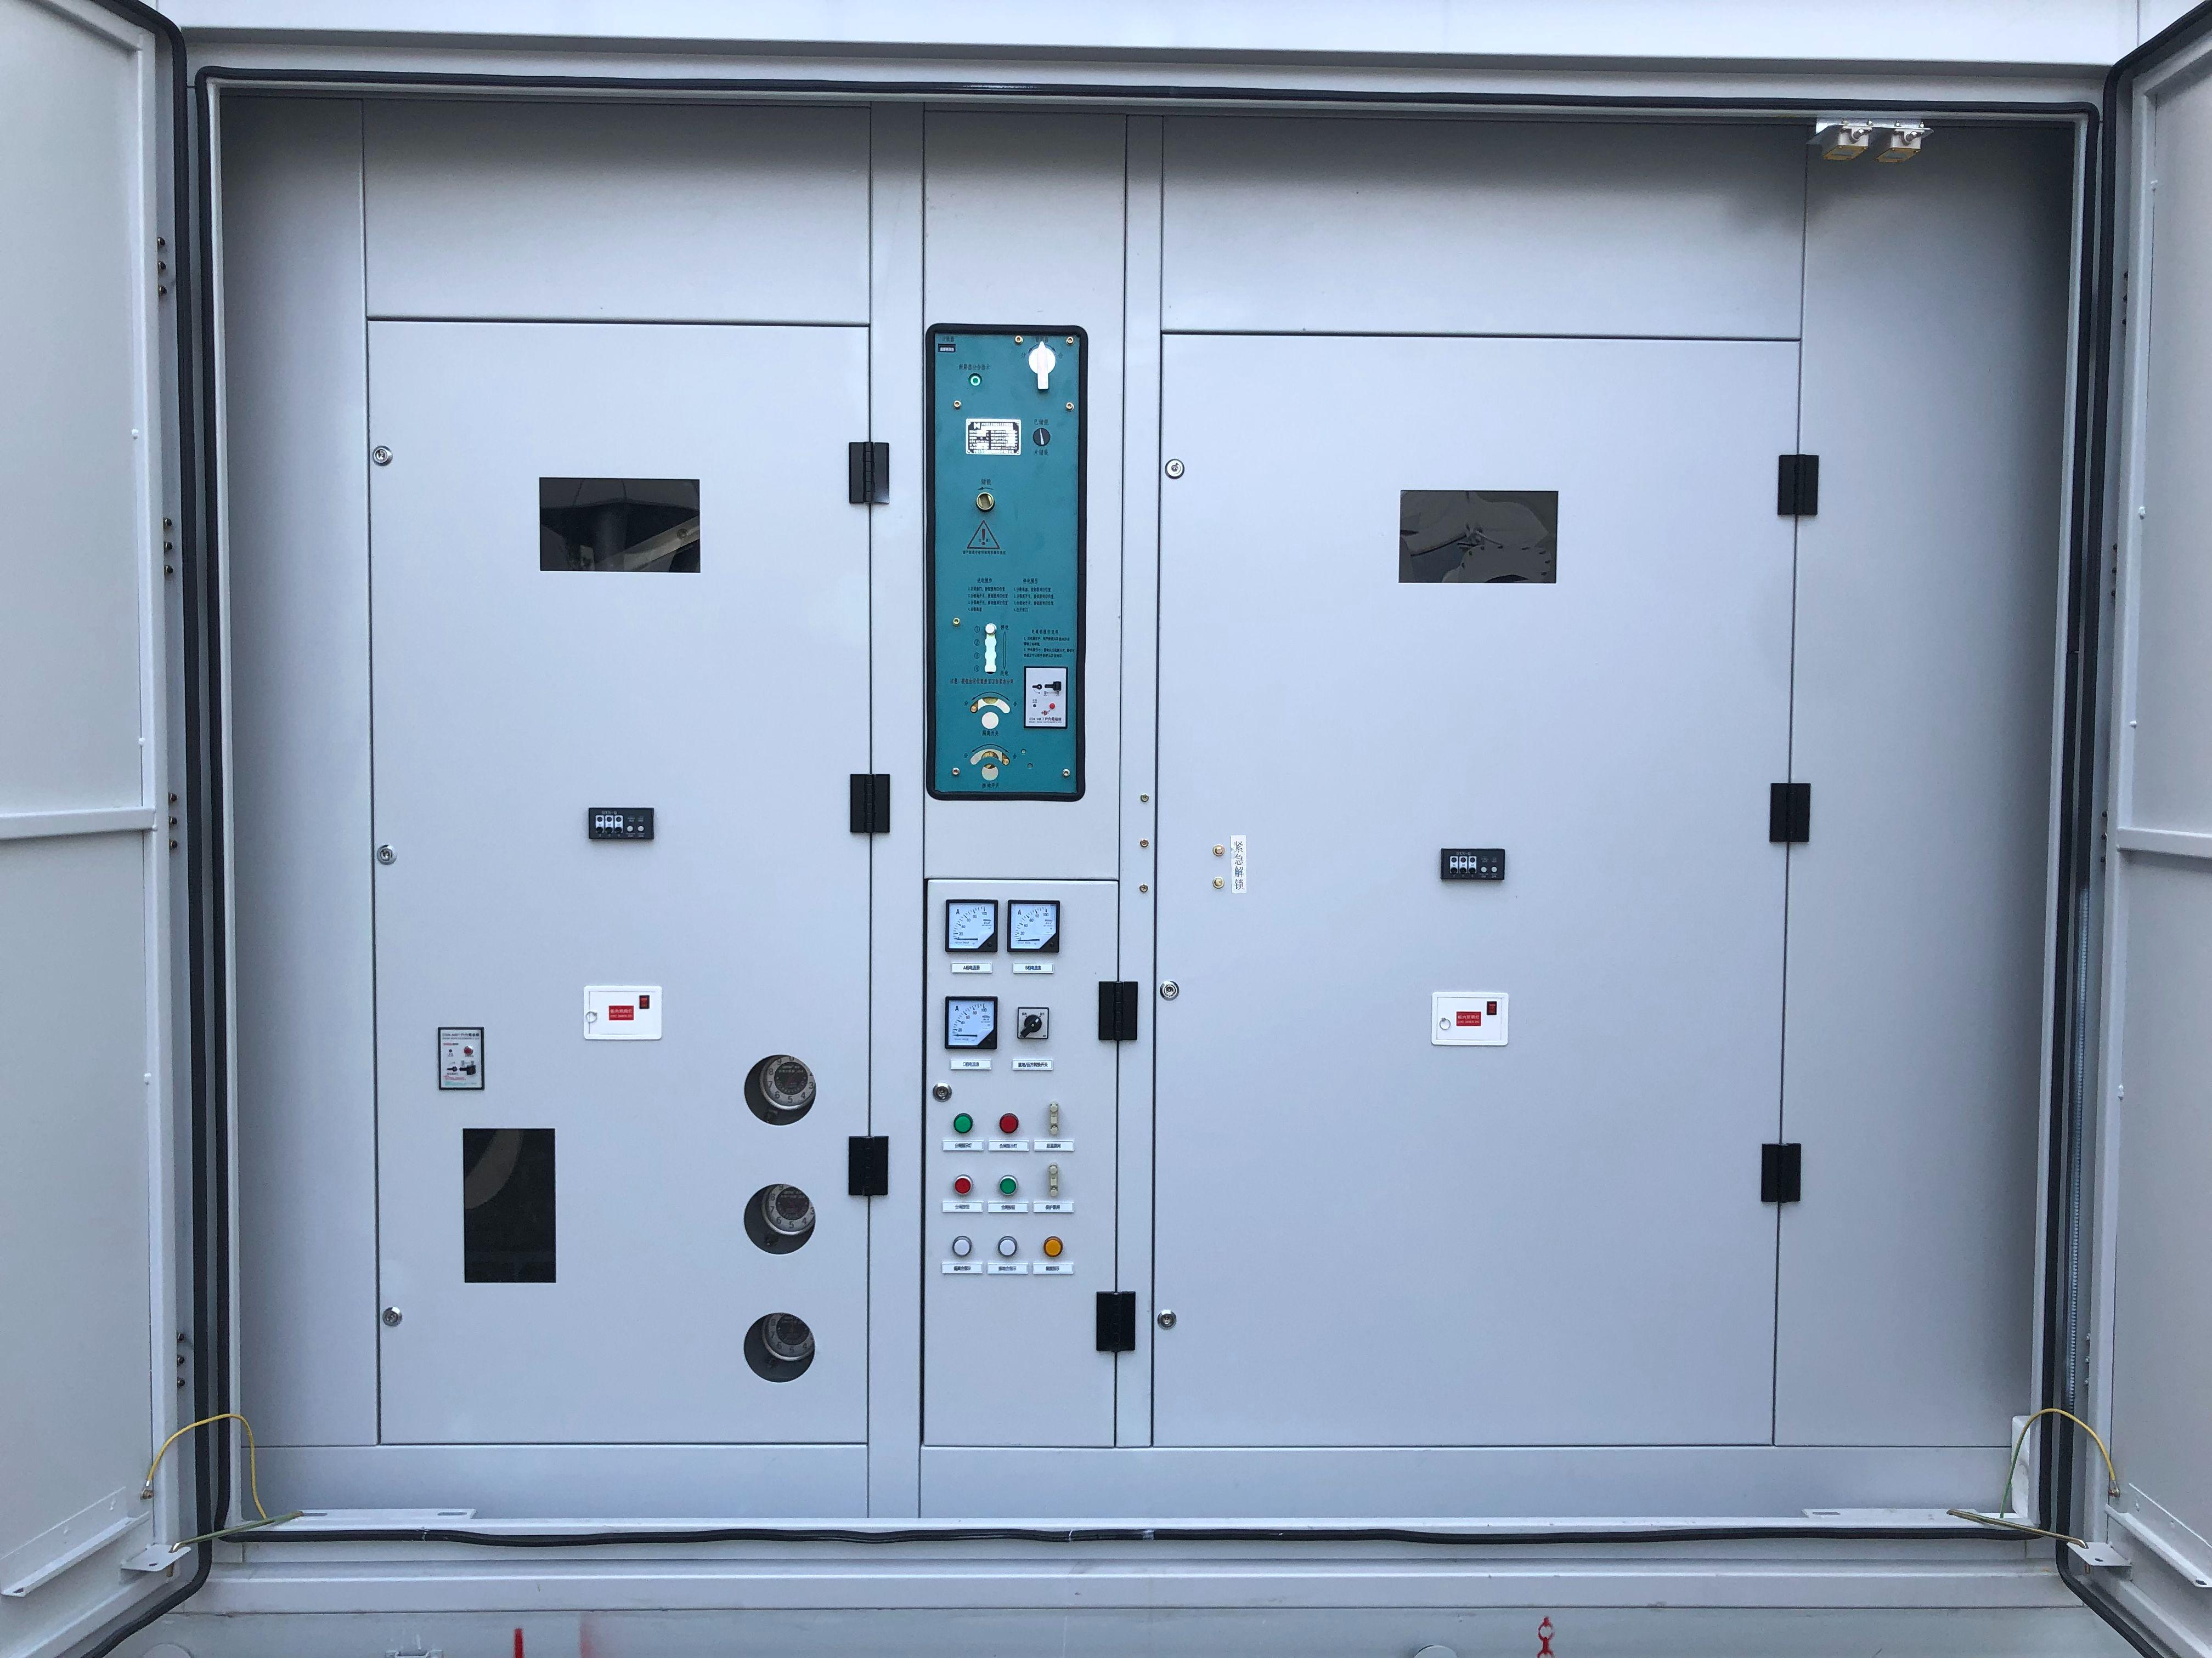 | 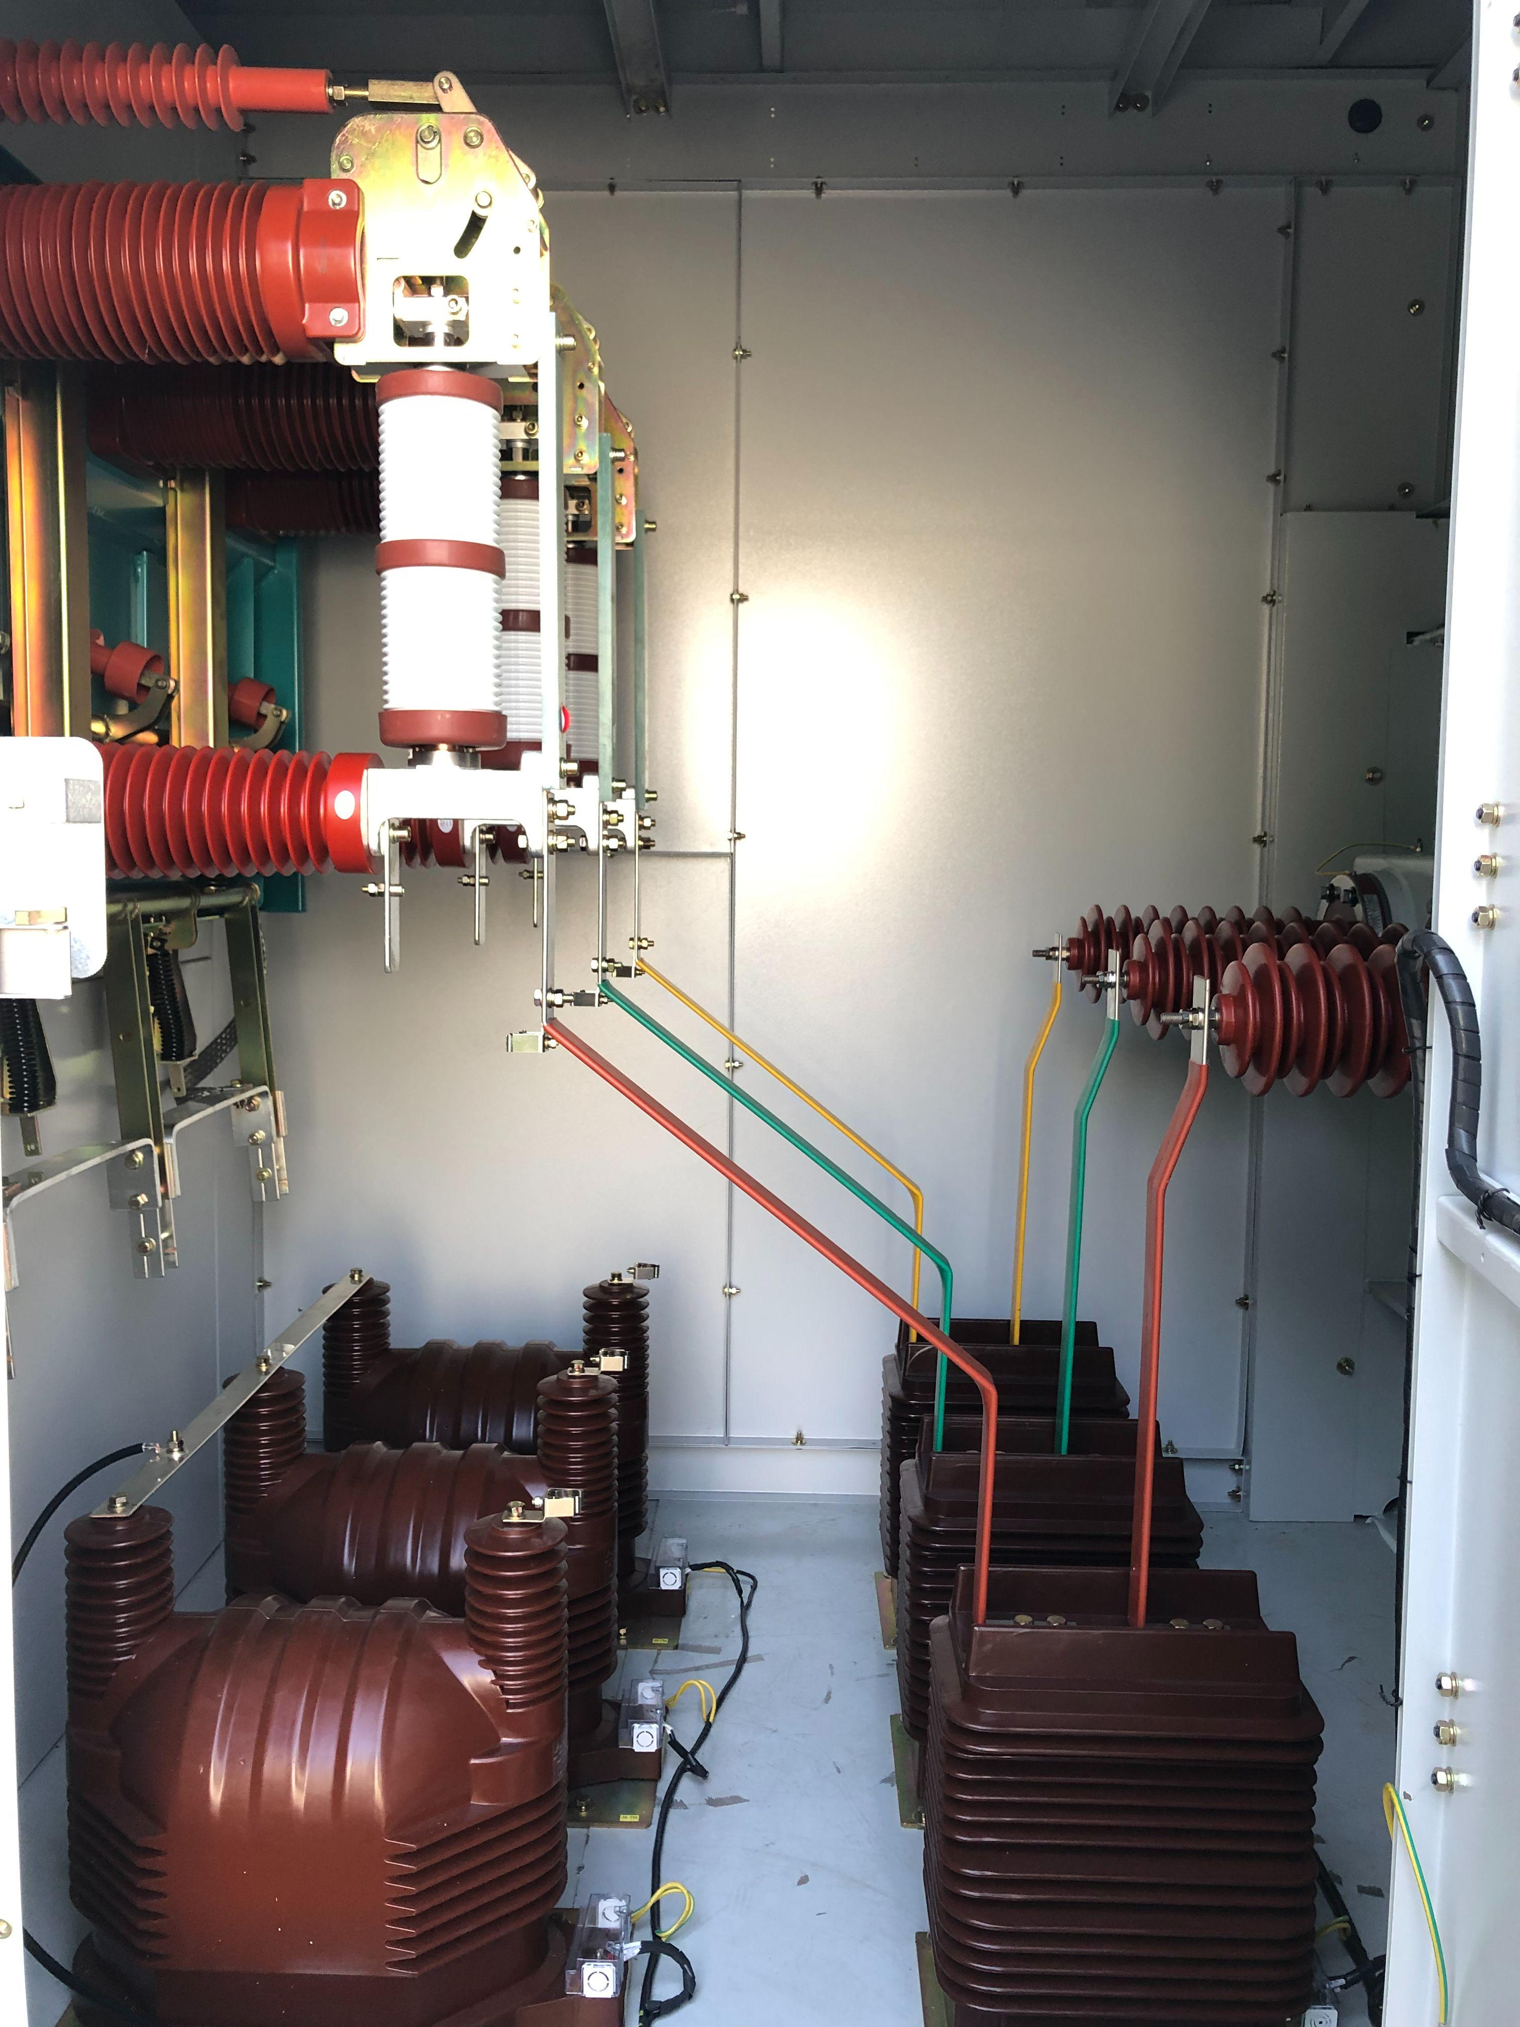 | 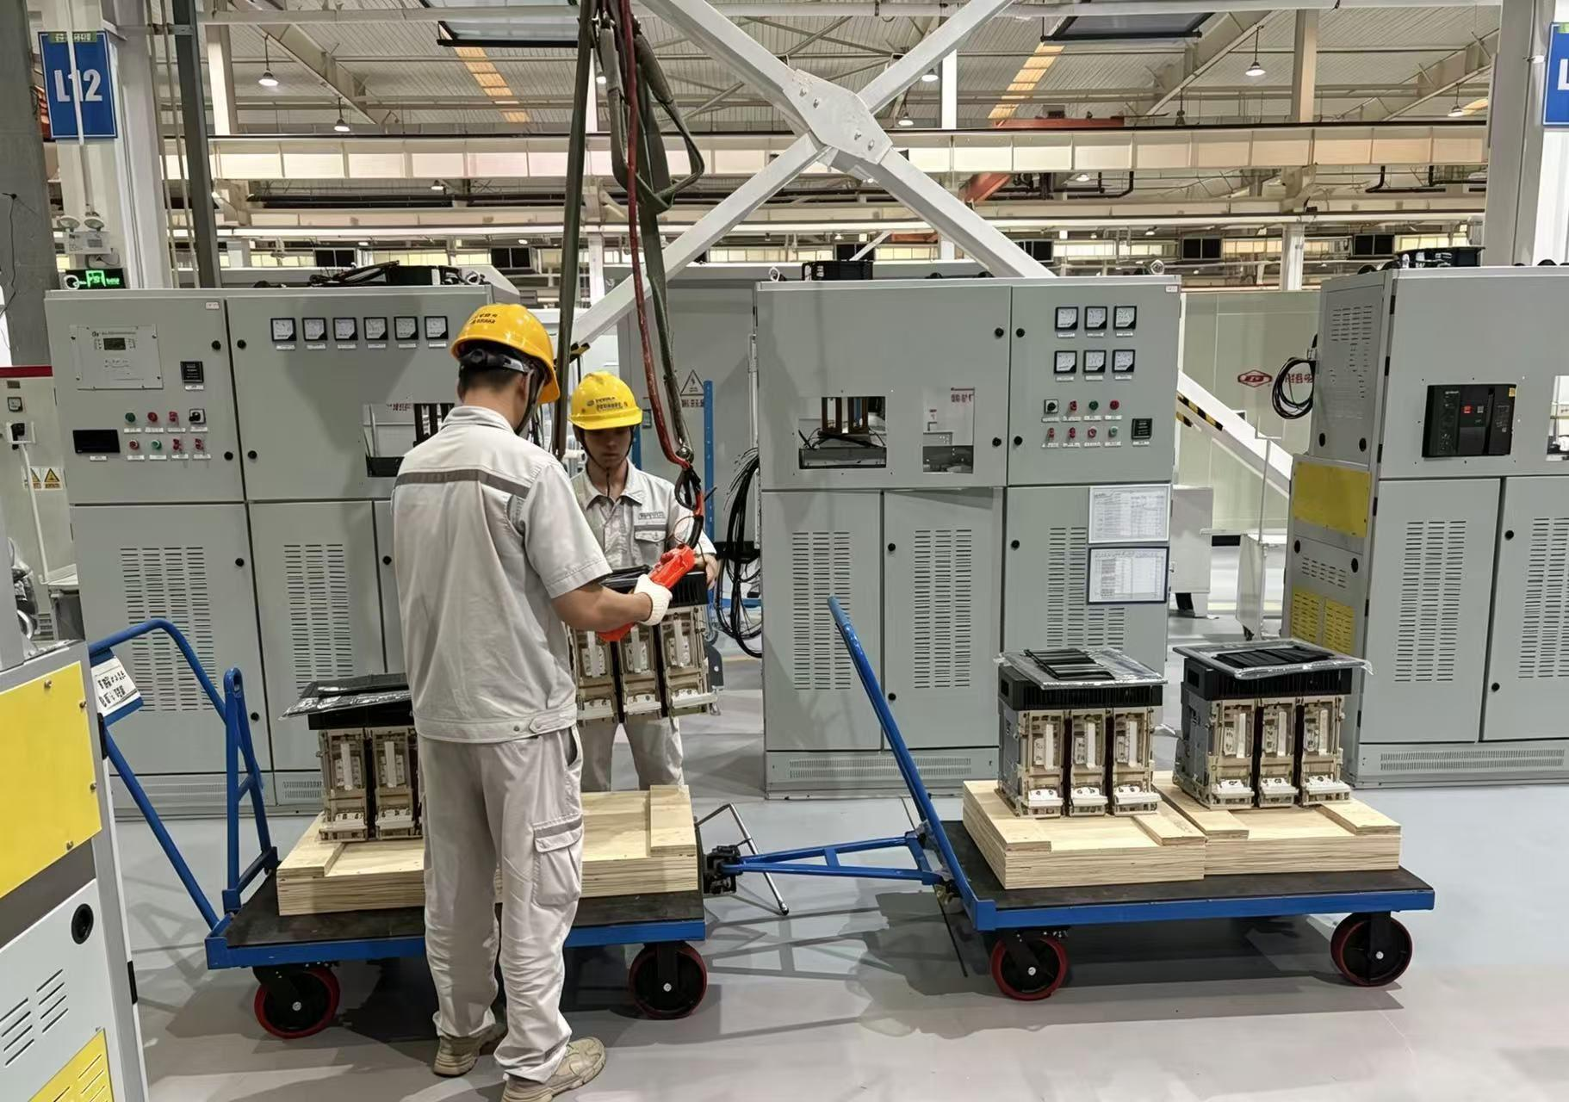 |  |  |  | 📄设备清单（箱变） | 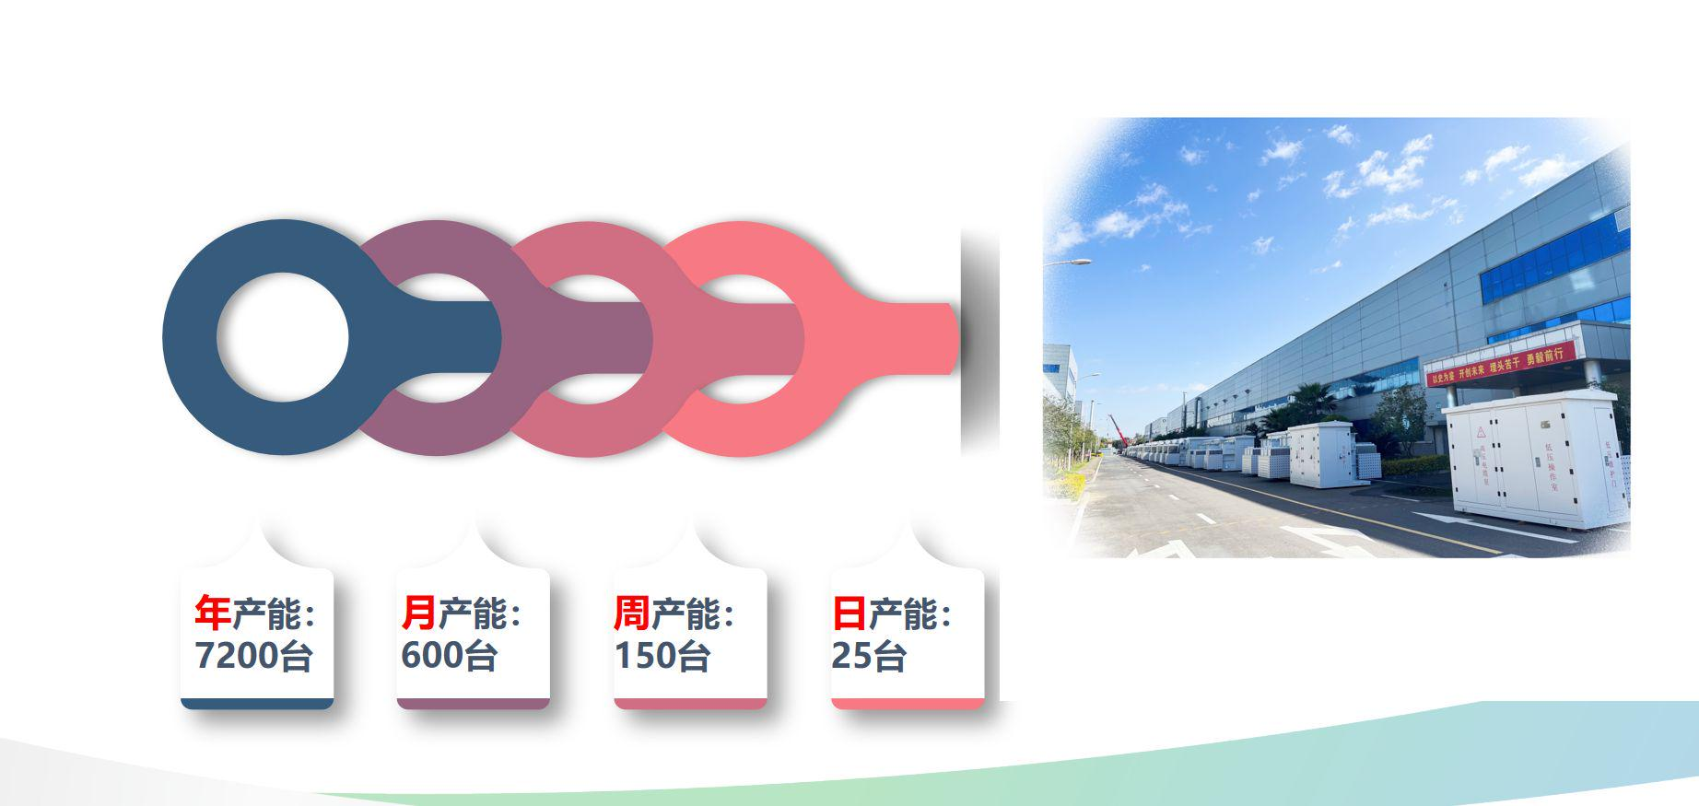
6 | 美式变压器 | 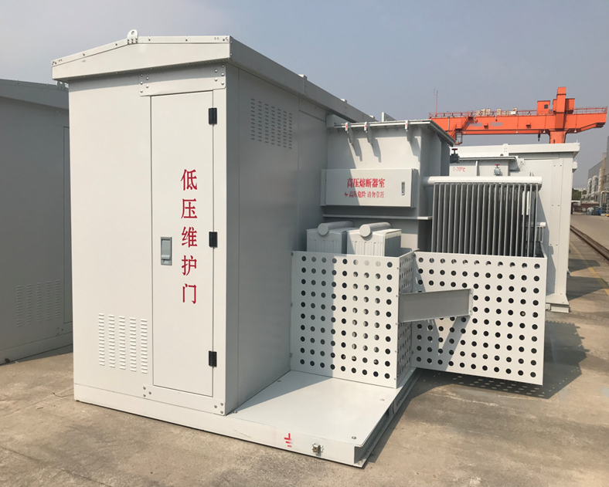 | 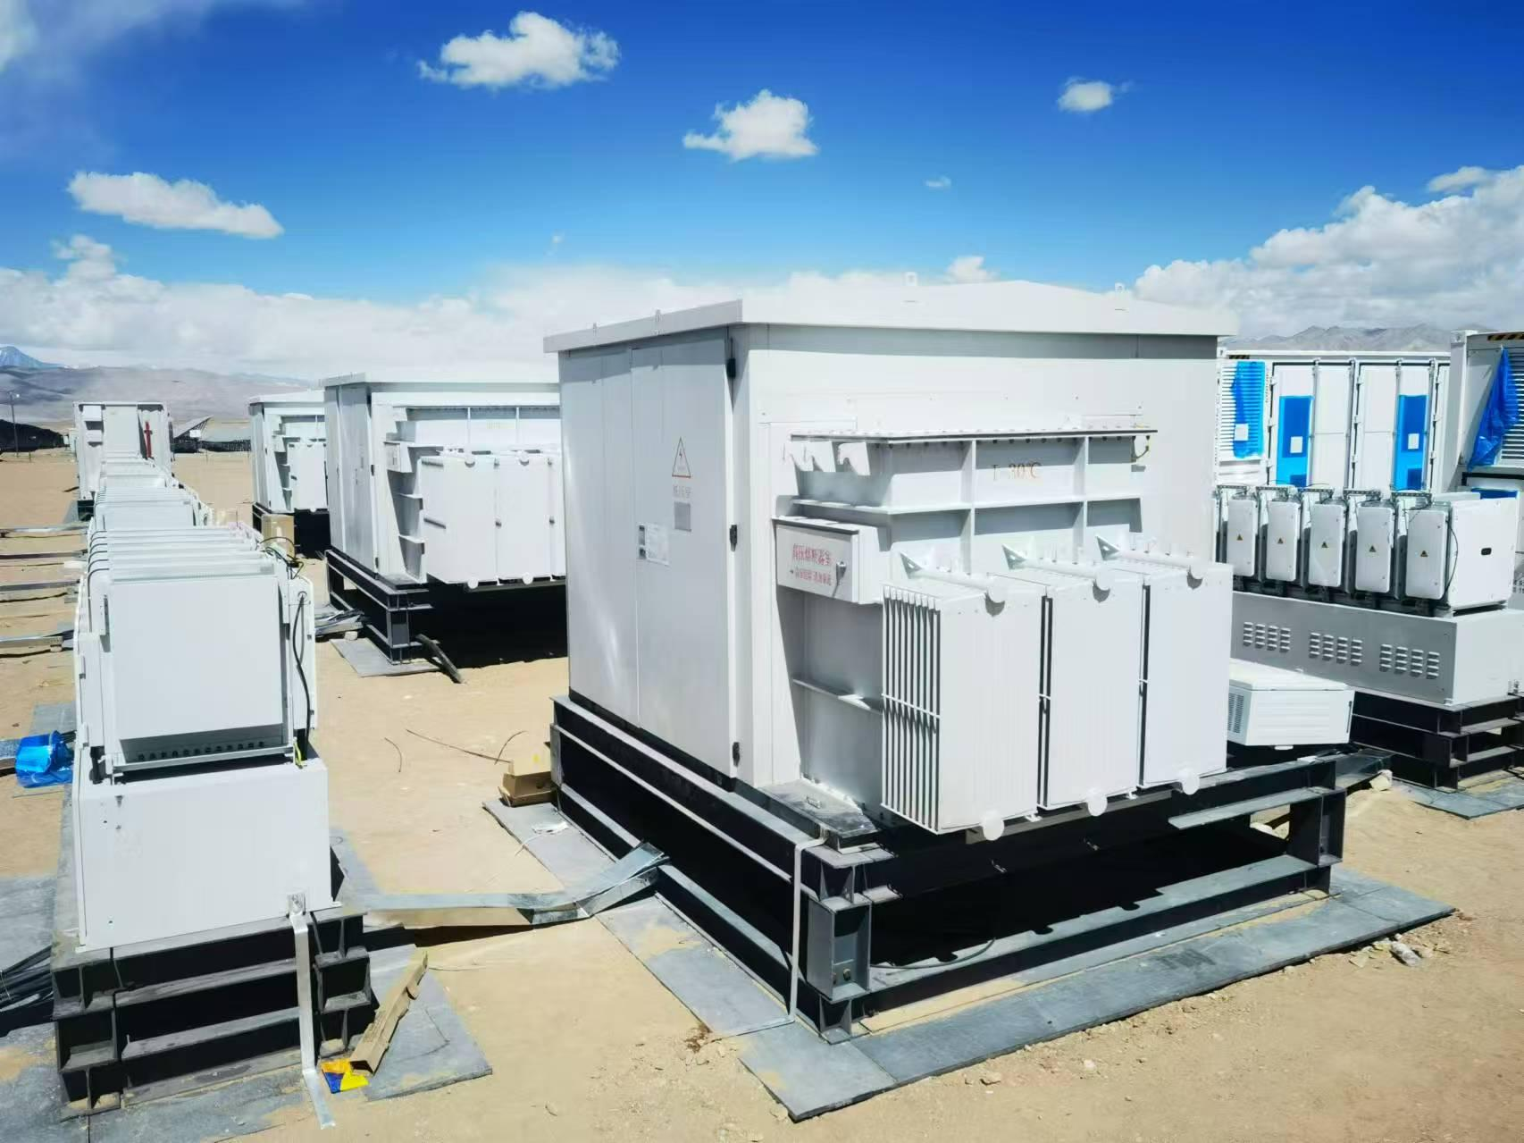 | 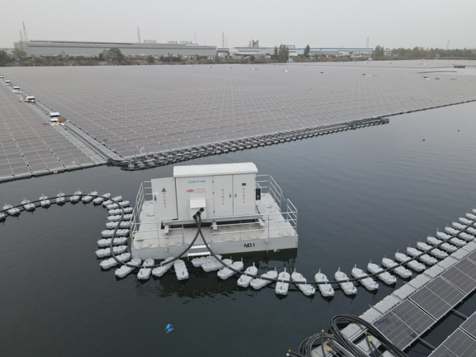 | 美式箱变将变压器本体、高压负荷开关、熔断器等一次元件组合置于变压器油箱内，整体结构高度集成，体积在所有箱变类型中最为紧凑，安装便捷，可显著节省占地空间。整机采用全绝缘、全密封结构，安全可靠、操作方便、免维护运行，尤其适用于新能源光伏及各类配电场景。额定容量可做到4500kVA，防护等级IP54，高压分断能力31.5kA，适用海拔高度5000米以下。该产品已成功应用于山东济宁兖州区兴隆庄一期250MW采煤沉陷区湖上漂浮式光伏项目，在水面高湿、浮台载荷受限的严苛环境下稳定运行，展现了美式箱变在新能源复杂场景中的卓越适应性。 | 1.偏关县晋林100MW光伏储能发电项目 2.黔西县洪家渡水光互补150MW农业光伏项目 3.涉县150MW光伏发电项目 4.秦皇岛聚兴200MW光伏项目 5.信泽开平150MW光伏项目 6.龙源电力舟山普陀登步岛213MWp渔光互补光伏项目 | 📄新能源用组合式变压器（ZGS22-4000-35-0.8）
 |  | 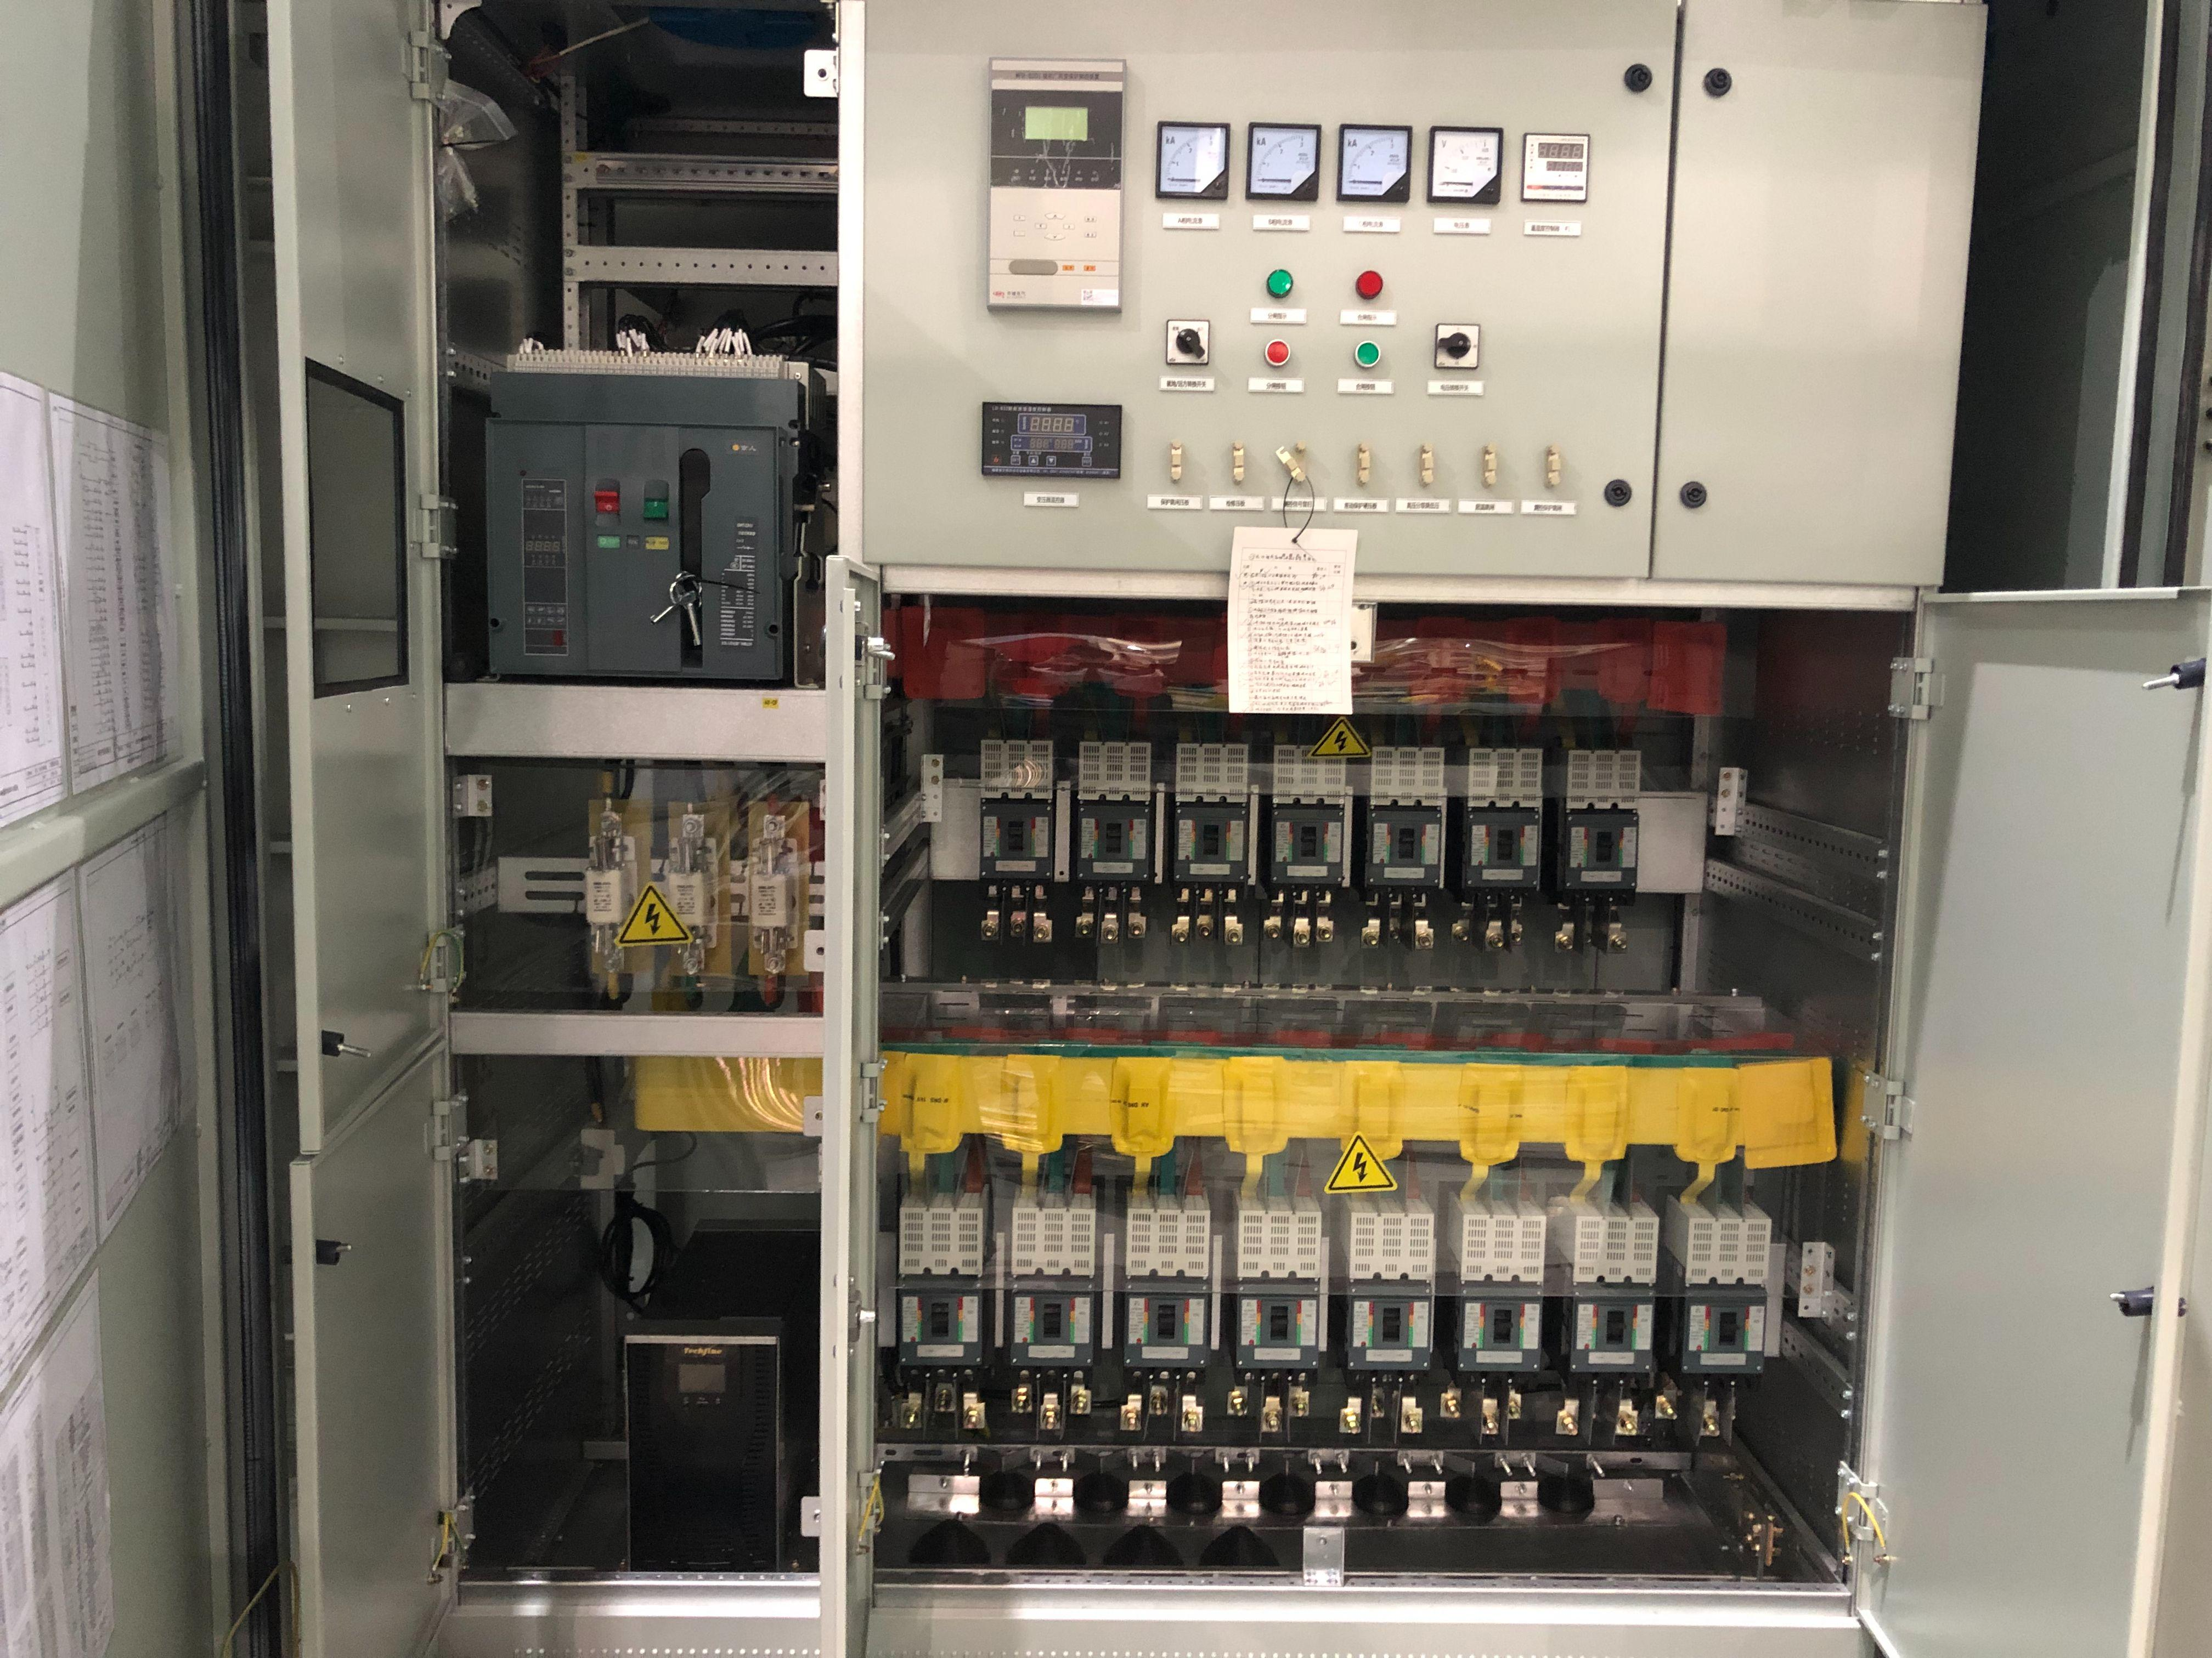 | 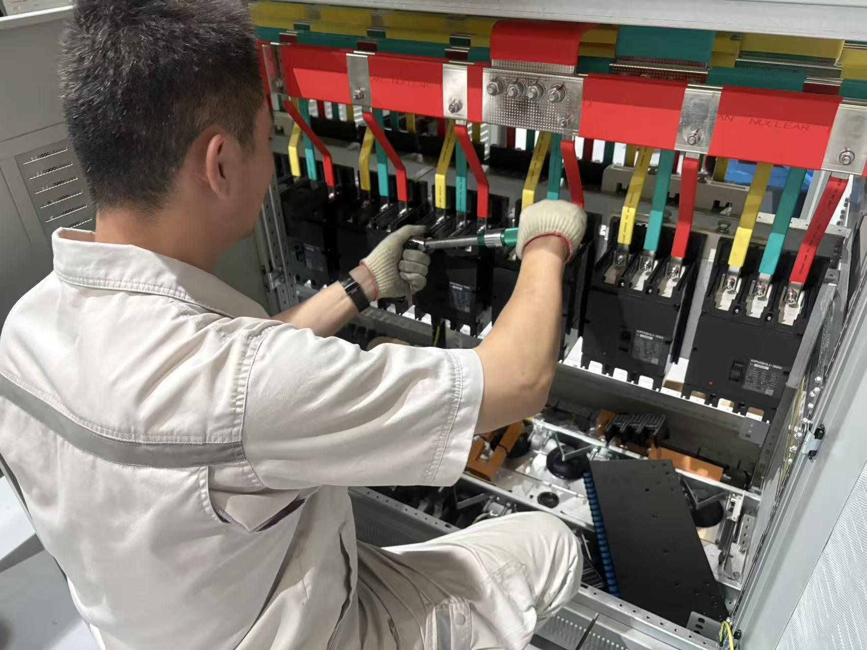 | 